상품제안서
주문제작 슈퍼테리 풀컬러 핸드타월 | 상품코드: S47391

 |  |  |  |  |  |  | 02-713-8555 | www.synergygift.co.kr
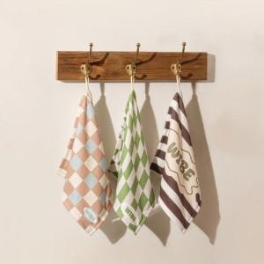

【상세/제작정보】

【인쇄/포장옵션】 | 풀칼라 / OPP(비닐)

【공급단가】 | 수량 | 50~ | 100~ | 300~ | 1,000~ | 3,000~
*VAT별도 | 단가 | 3,140원 | 3,020원 | 2,940원 | 2,755원 | 2,670원

【상품 URL】 | https://www.synergygift.co.kr:443/src/goods_detail.php?gdno=47391

